상품제안서
송월 제이마르코 2단우산 블럭완자 우산 s | 상품코드: F10809

 |  |  |  |  |  |  | 02-412-0044 | www.easy1.co.kr
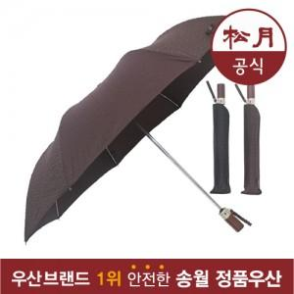

【상세/제작정보】

【인쇄/포장옵션】 | 실크 / 포장지포장

【공급단가】 | 수량 | 50~ | 100~ | 500~ | 1,000~ | 2,000~
*VAT별도 | 단가 | 15,720원 | 15,140원 | 14,560원 | 13,980원 | 13,630원

【상품 URL】 | https://dev.easy1.co.kr:443/src/goods_detail.php?gdno=10809

